使用说明
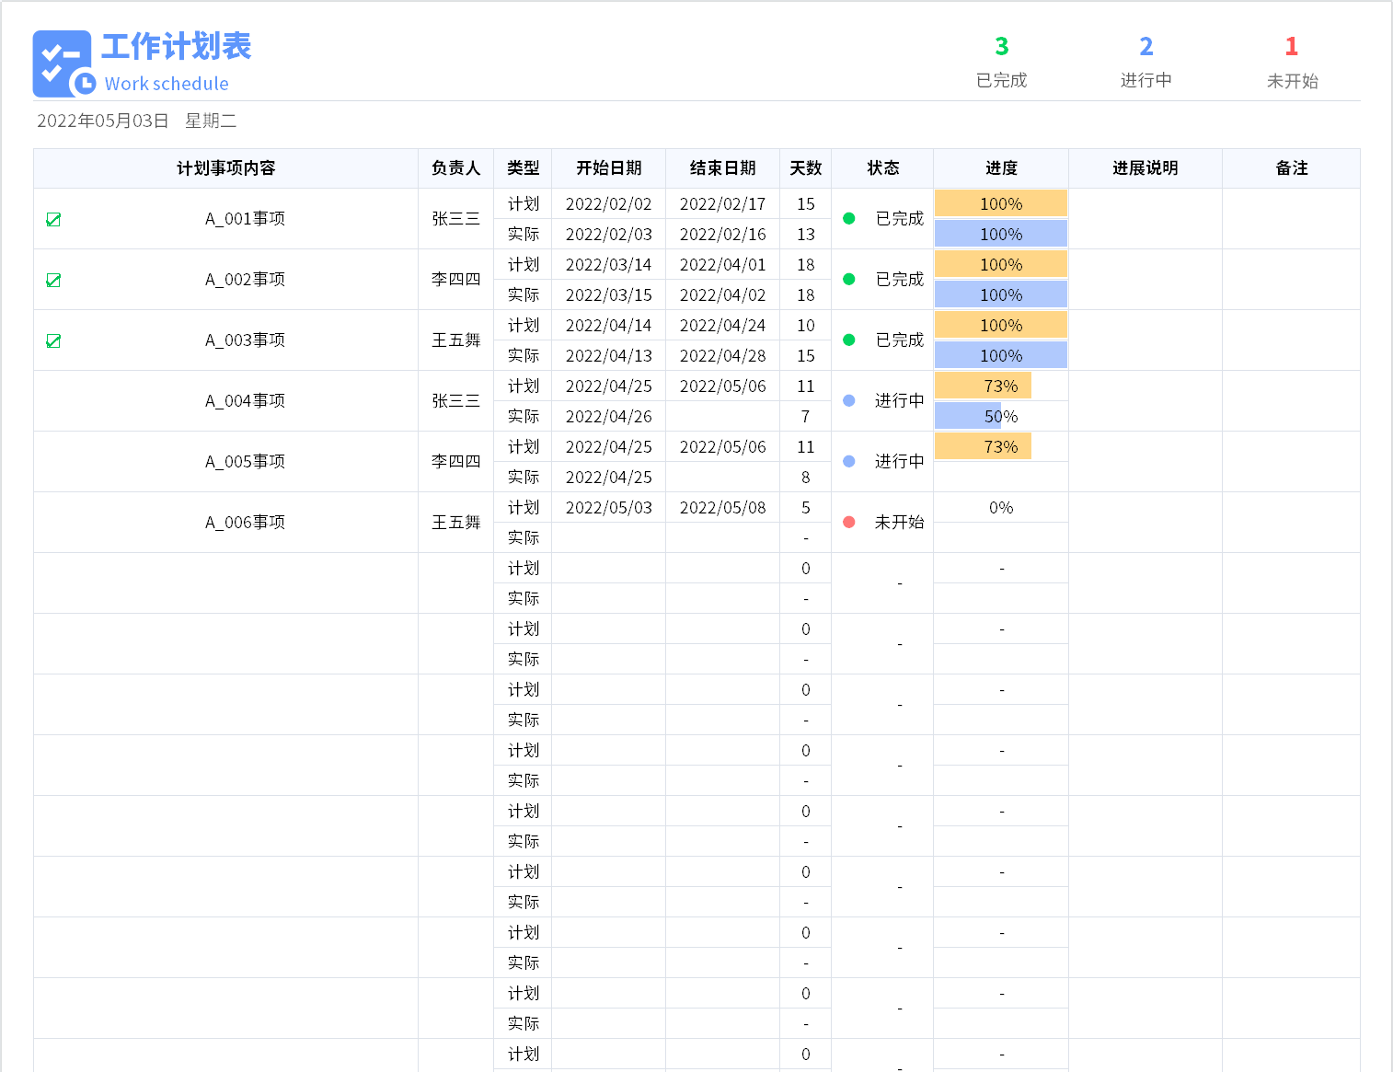
表格模板使用说明
（本页为说明页，用户使用模板时可删除本页内容）

01
基础操作指南

· 如何撤销工作表保护？
1、选中对应工作表。
2、点击：「审阅---撤销工作表」保护。

· 如何增加行数？
1、选中最后一行，鼠标放在选中区域右下角。
2、当鼠标箭头变成黑色十字形时，点击鼠标左键下拉即可。

·工作计划表说明
1、计划事项内内容前符号自动，表示该项任务已经完成
2、计划、实际天数自动计算
3、状态根据实际开始日期及结束日期自动计算，当日期都不为空时状态为完成，当开始日期不为空，结束日期为空时状态为进行中，当实际开始日期为空时，状态为未开始，状态前的符号及颜色自动
4、计划进度自动根据计划开始日期及结束日期计算
5、实际进度用户自行输入
6、右上角统计数据自动计算

